【画面仕様書】_お客様の声_PC
画面仕様書 |  |  | 画面名称 | プライバシーポリシー画面 |  |  |  | 改訂日 | 2016-04-01 |  |  | 改訂者 |  | 衣笠恭平
 |  |  | 物理名称 | /privacy/index.html
 |  |  | 備考

レイアウト

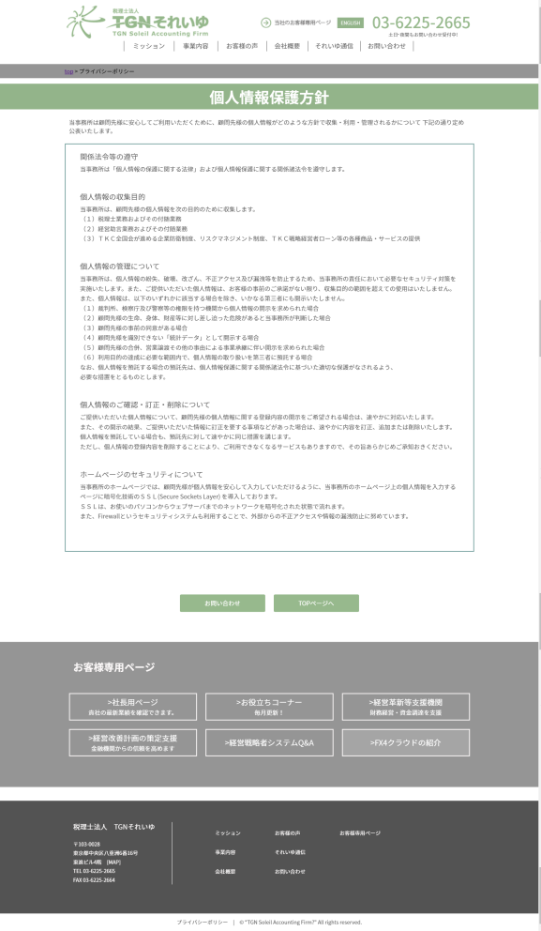
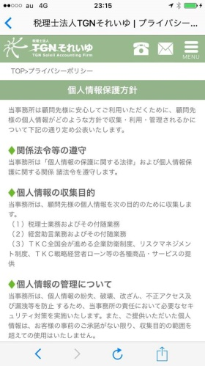
①
①
 | <レイアウト> | ※構成は同画面のワイヤーフレームを確認ください |  |  | ■概要
 |  |  |  |  | プライバシーポリシーの文面を表示する画面。
 |  |  |  |  | ※スマフォサイトも同様

 |  |  |  |  | ■画面遷移元
 |  |  |  |  | 1 |  | フッター下部のプライバシーポリシーのボタンを押下することで遷移

 |  |  |  |  | ■画面遷移先

 |  |  |  |  | No |  | 項目名 |  |  | 属性 | 遷移先画面名 |  | 物理パス
 |  |  |  |  | 1 |  | パン屑リストのTOP |  |  | リンク | 日本語TOP |  | ./index.html
 |  |  |  |  | 2 |  | お問い合わせ |  |  | ボタン | お問い合わせ画面 |  | ./form/index.html
 |  |  |  |  | 3 |  | TOPページへ |  |  | ボタン | 日本語TOP |  | ./index.html
 |  |  |  |  | ※1 ヘッダー、お客様専用ページ、フッターの項目は日本語TOPの画面仕様書を参照

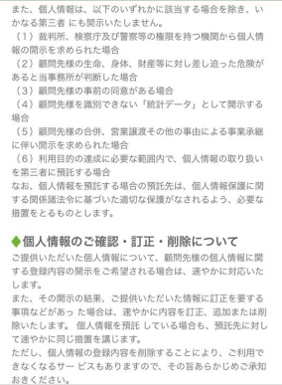
 |  |  |  |  | ■画面項目
 |  |  |  |  | 1. パン屑リスト表記
 |  |  |  |  |  | 日本語TOPからみたこのページの階層を表示。「TOP」リンクを押下することで日本語TOPへ遷移する。

②
③
 |  |  |  |  | 2. 画面タイトル画像
 |  |  |  |  |  | 「個人情報保護方針」というページタイトルを表示する。

 |  |  |  |  | 3. プライバシーポリシー
 |  |  |  |  |  | プライバシーポリシーの文面を表示する。

 |  |  |  |  | 4. お問い合わせボタン
 |  |  |  |  |  | 押下することで、お問い合わせページへ遷移する。

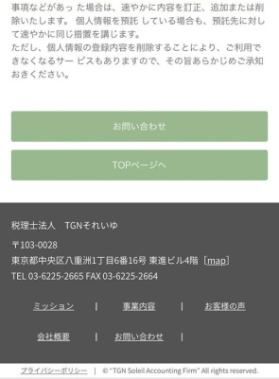
 |  |  |  |  | 5. TOPページへボタン
 |  |  |  |  |  | 押下することで、日本語TOPページへ遷移する。
②

③
 |  |  |  |  | ※ヘッダー、お客様専用ページ、footer、copyrightは日本語TOPページを参照
 |  |  |  |  | ※左はPC画面、右はSP画面

